ACTUALIZAR CDDTPPS1
ARCHIVOS DE DESCARGAS PARA COMPARAR ACTUALIZACION Y REVERSION:

ANTES | D.PPS.G01SN.PPS.PPSTEST.PPST001.UNLOAD.ANTES
DESPUES | D.PPS.G01SN.PPS.PPSTEST.PPST001.UNLOAD.DESP

RESULTADO DE LA EJECUCION QUERY UPDATE:

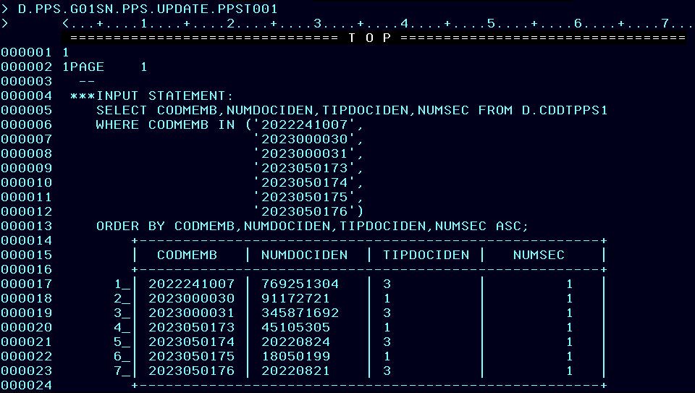

Registros antes de actualizar.

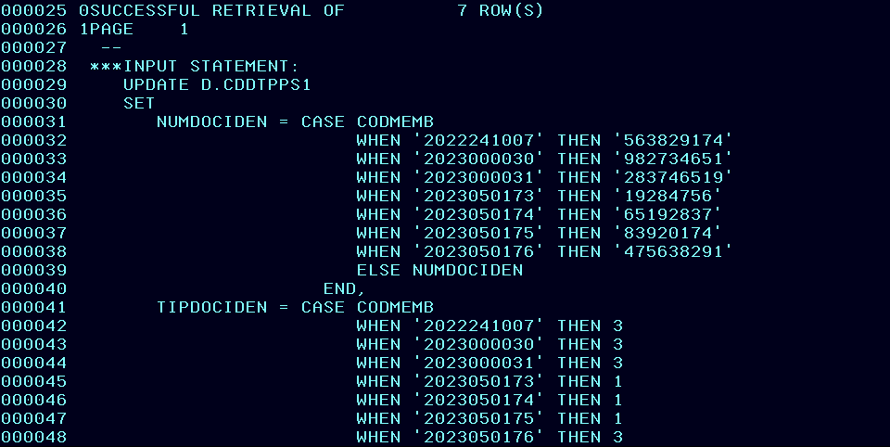

Se actualizan 7 registros.

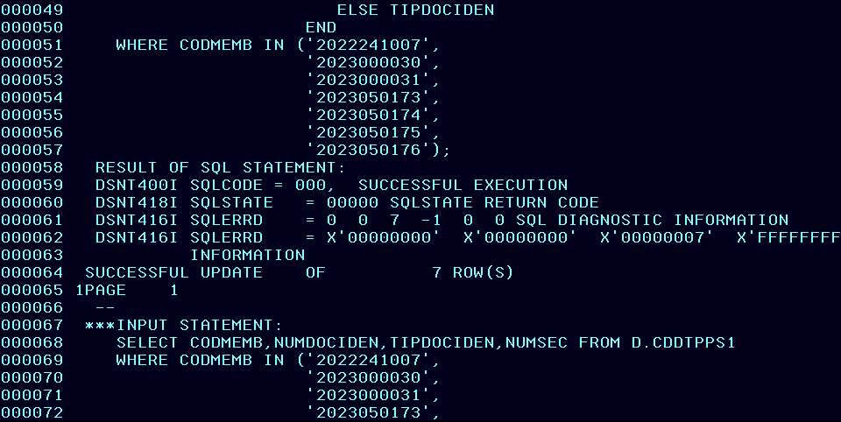

Registros actualizados.
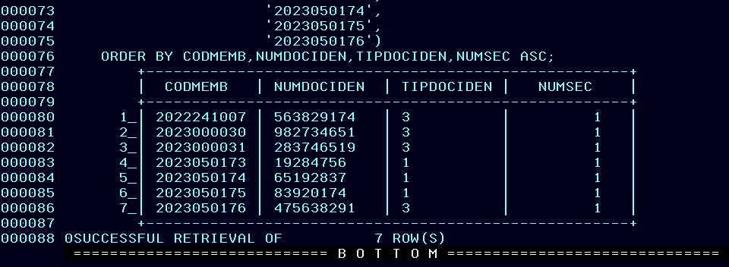

COMPARAR ANTES VS DESPUES DE ACTUALIZAR:

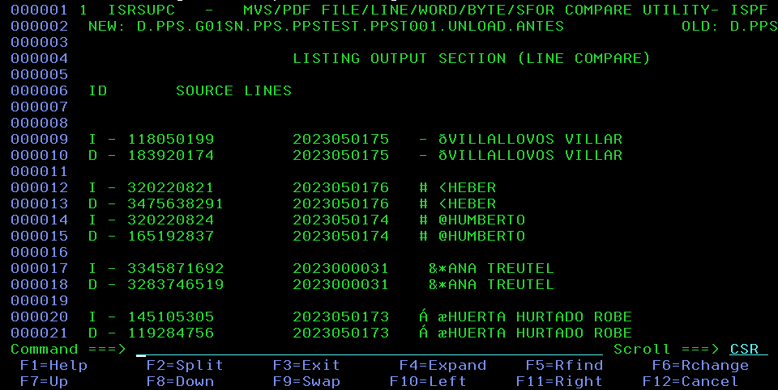

Se actualizan el tipo de documento y numero de documento a los correctos.

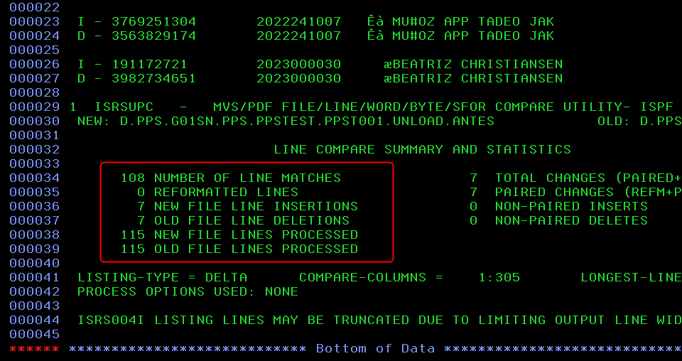

Hay una diferencia de 7 registros. Se comprueba que se actualizó la tabla CDDTPPS1.

RESULTADO DE LA EJECUCION QUERY REVERSE:

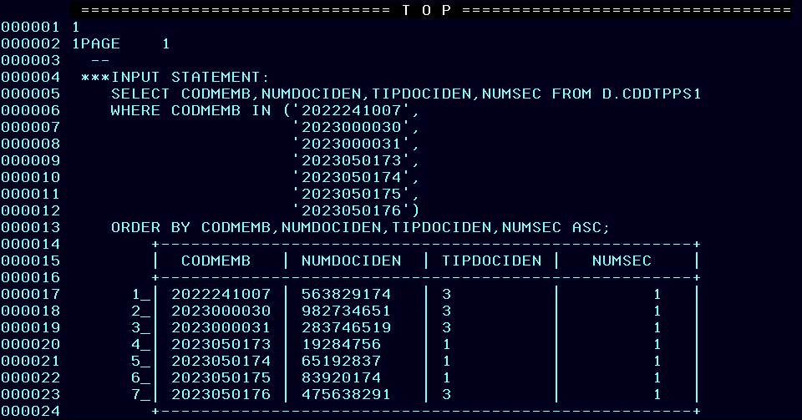

Registros antes de actualizar.


Se actualizan 7 registros.

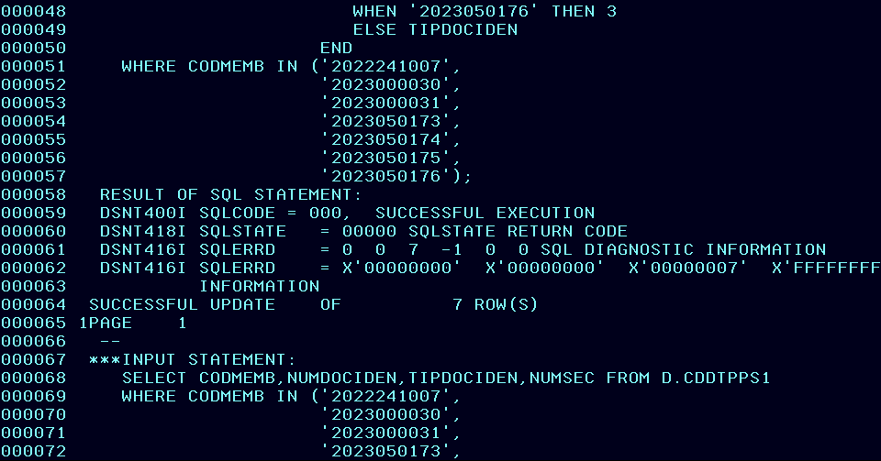

Registros actualizados.

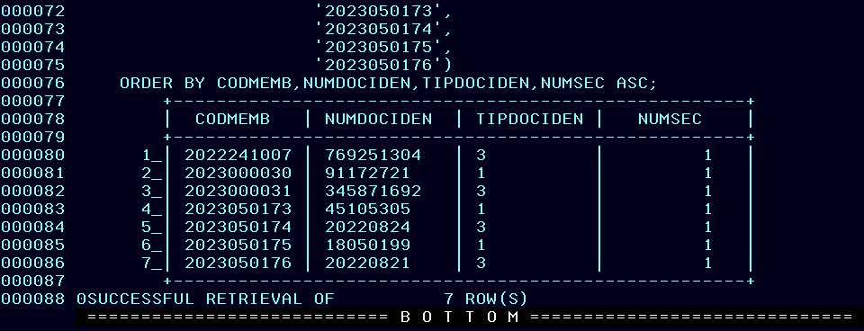

COMPARAR ANTES VS DESPUES DE REVERTIR CAMBIOS:

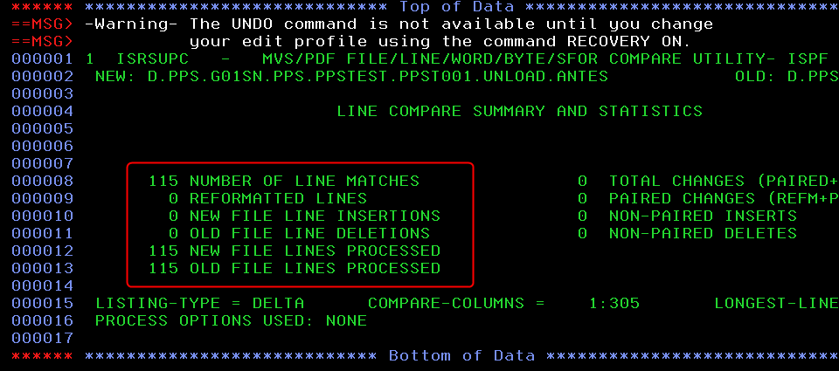

No se encontraron diferencias, por lo que los cambios se han revertido.

ACTUALIZAR CDDTPPS2
ARCHIVOS DE DESCARGAS PARA COMPARAR ACTUALIZACION Y REVERSION:

ANTES | D.PPS.G01SN.PPS.PPSTEST.PPST002.UNLOAD.ANTES
DESPUES | D.PPS.G01SN.PPS.PPSTEST.PPST002.UNLOAD.DESP

RESULTADO DE LA EJECUCION QUERY UPDATE:

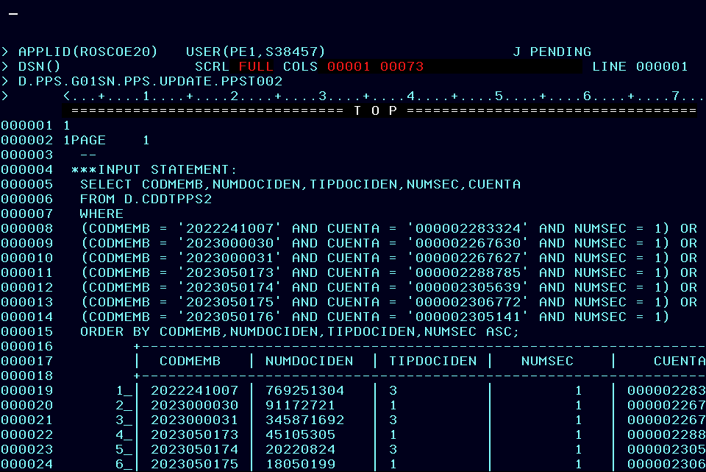
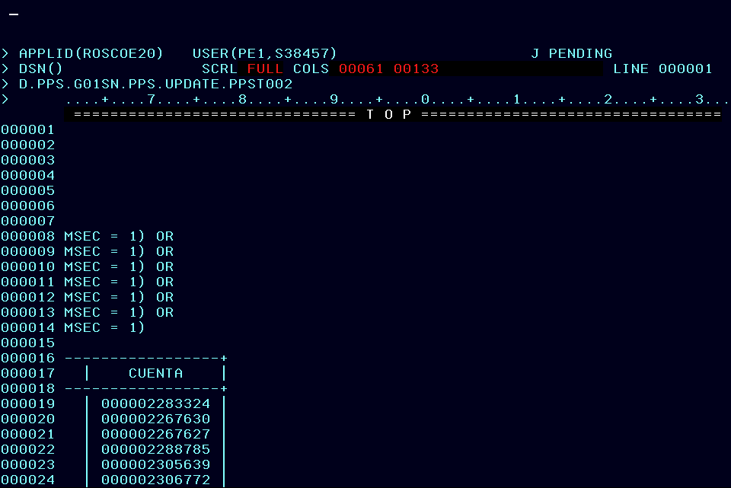
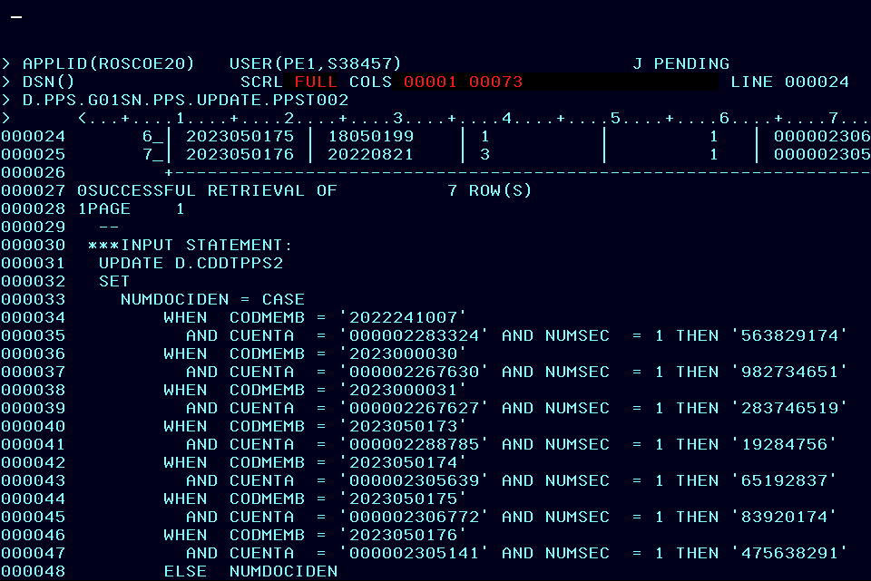
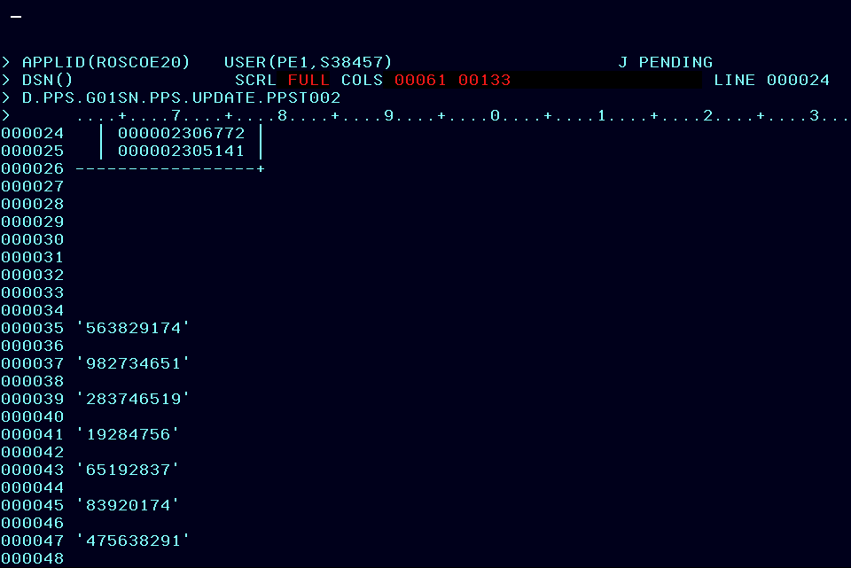
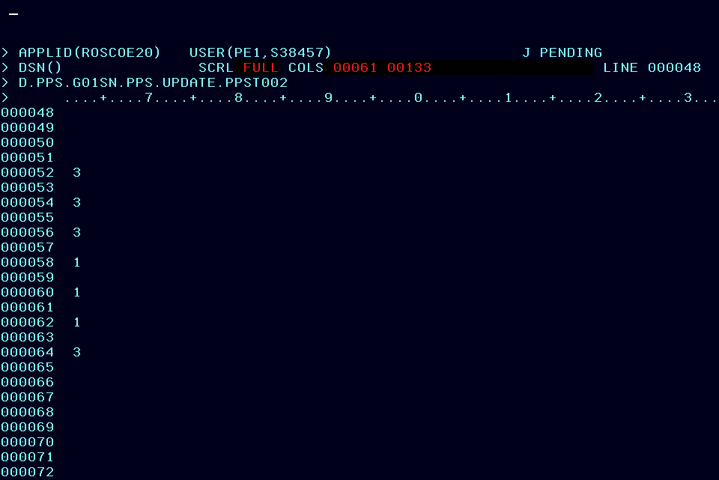
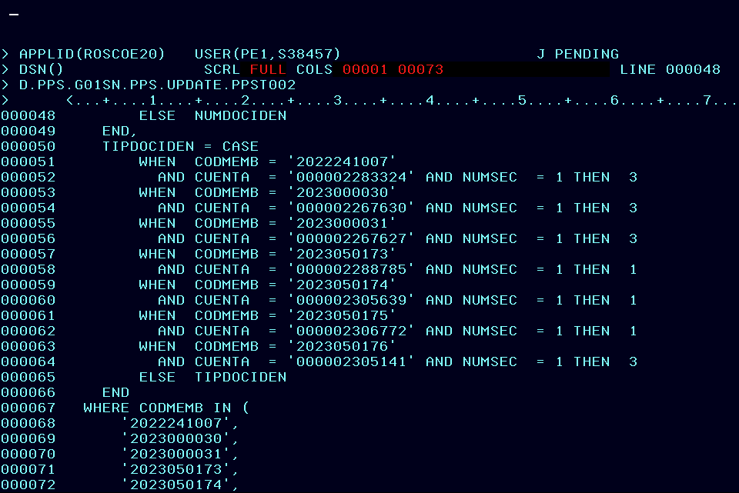
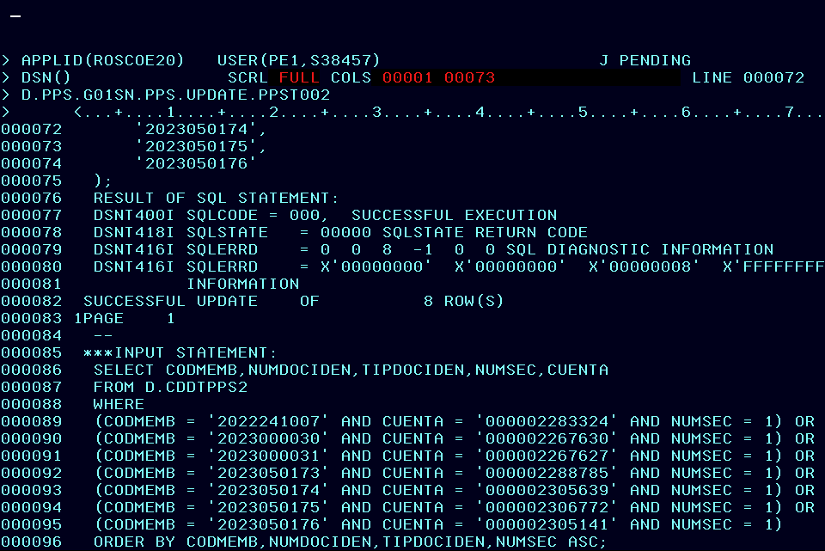
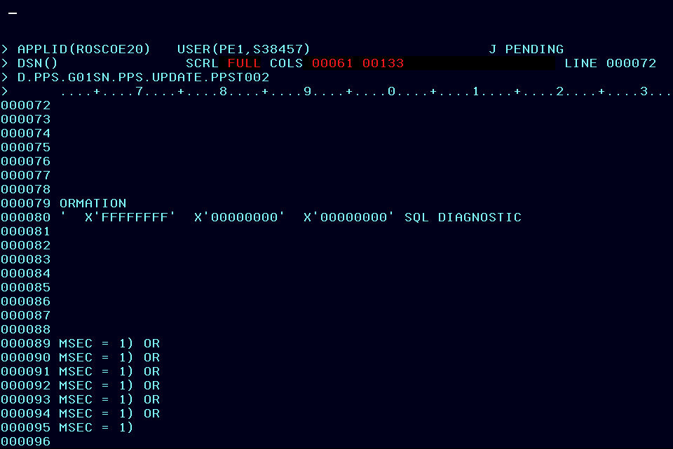

Registros antes de actualizar.

Se actualizan 8 registros. Sin embargo, como en la CDDTPPS2 el campo CODMEMB puede repetirse, se identificó un registro adicional que no se actualizará para evitar duplicados en CODMEMB, gracias a los filtros aplicados. Por lo tanto, en la comparación final solo se verán afectados 7 registros.

Registros actualizados.

COMPARAR ANTES VS DESPUES DE ACTUALIZAR:
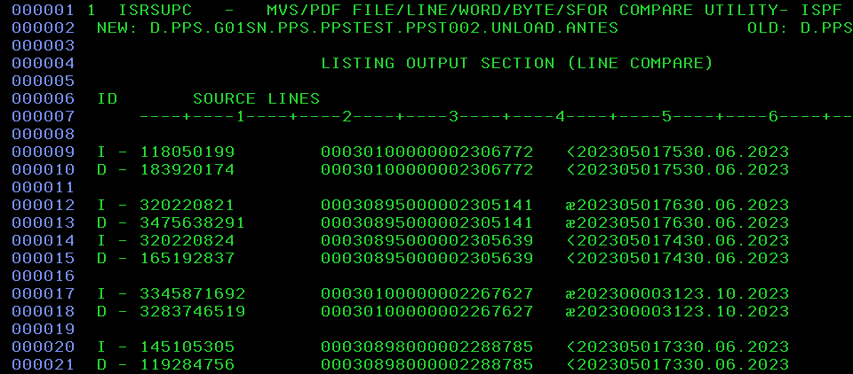

Se actualizan el tipo de documento y numero de documento a los correctos.

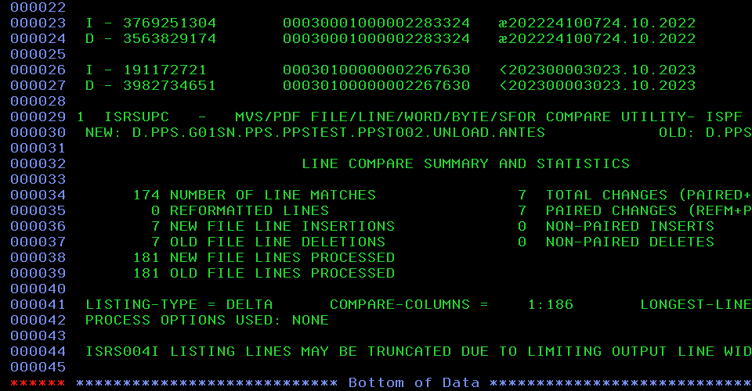

Hay una diferencia de 7 registros. Se comprueba que se actualizó la tabla CDDTPPS2.

RESULTADO DE LA EJECUCION QUERY REVERSE:

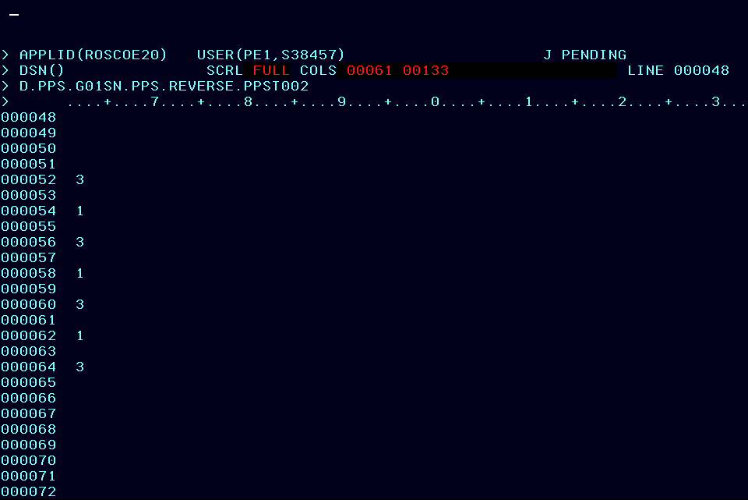








Registros antes de actualizar.

Se actualizan 8 registros.

Registros actualizados.

COMPARAR ANTES VS DESPUES DE REVERTIR CAMBIOS:

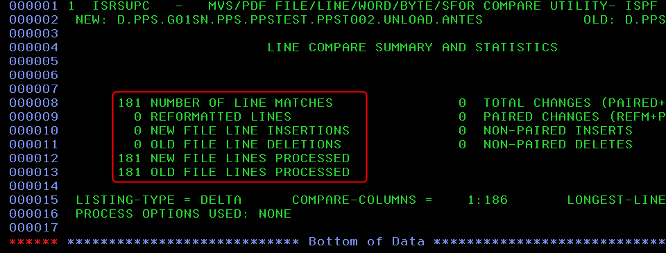

No se encontraron diferencias, por lo que los cambios se han revertido.

